Sheet1
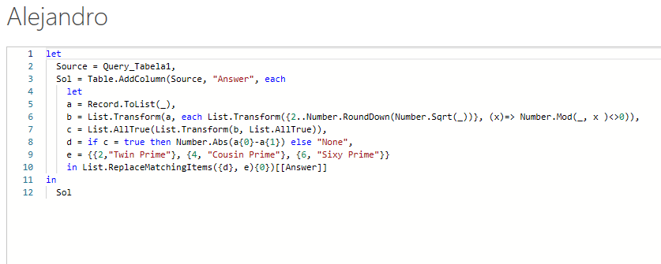
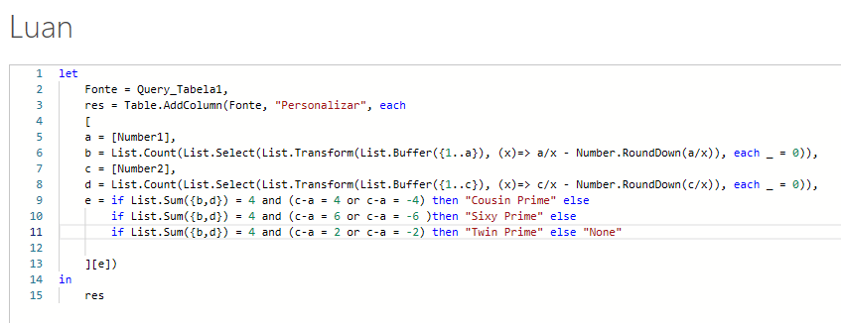
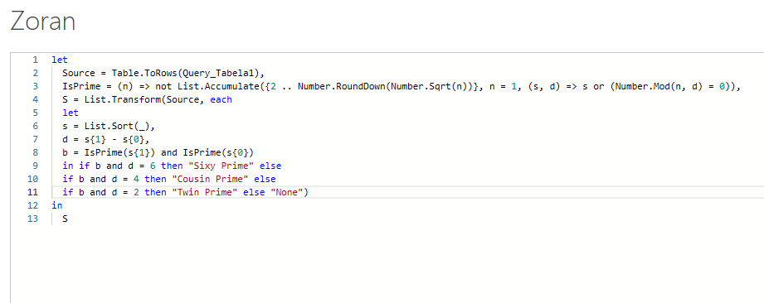
Number1 | Number2 | Answer Expected
67 | 71 | Cousin Prime
123 | 125 | None
139 | 137 | Twin Prime
557 | 561 | None
467 | 461 | Sixy Prime
967 | 971 | Cousin Prime
10457 | 10459 | Twin Prime
380207 | 380201 | Sixy Prime
Se Número1 e Número2 são primos e se a diferença entre eles é: 2 - Twin Prime 4 – Primo Prime 6 - Sessenta Prime Categorize os números fornecidos na coluna A e B. Se os critérios acima não forem atendidos, então Nenhum.

